상품제안서
테팔 인테그랄 실버 인덕션 양수 냄비 24cm | 상품코드: S23691

 |  |  |  |  |  |  | 02-713-8555 | www.synergygift.co.kr
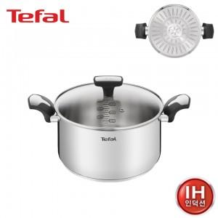

【상세/제작정보】

【인쇄/포장옵션】 | 스티커 / 개별 케이스

【공급단가】 | 수량 | 20~ | 50~ | 100~ | 300~ | 500~
*VAT별도 | 단가 | 55,300원 | 53,320원 | 51,350원 | 49,370원 | 47,400원

【상품 URL】 | https://www.synergygift.co.kr:443/src/goods_detail.php?gdno=23691

